euro ID
Modulo d'ordine euro ID Sistemi di ripresa del getto
 |  |  |  |  |  |  |  |  |  |  |  |  |  |  |  |  |  |  |  |  | IT 01-2023
Lista n°*: (*campo obbligatorio) |  |  |  | Progetto n°: |  |  |  |  |  | Compilato: |  |  |  |  | Data: |  |  |  | Controllato:
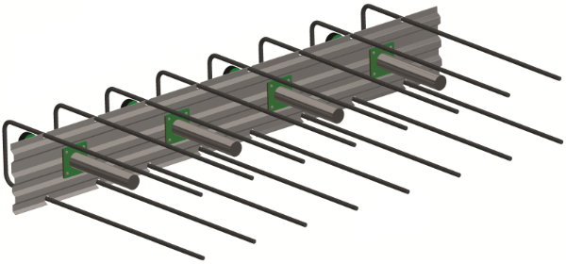
Data di consegna: |  |  |  | Studio ingegneria*: |  |  |  |  |  | Cantiere*: |  |  |  |  |  | Parte d'opera*:

Referente in cantiere*:

N° tel. cantiere*: |  |  |  | Impresa edile*: |  |  |  |  |  | Indirizzo di consegna*: |  |  |  |  |  | Nota:

Progetto RUWA n°:

TIPI STANDARD
Pos. | Tipo | Barra |  | WD (1) [cm] | Larghezza profilo B [cm] | Dimensioni (2) [cm] |  |  |  |  |  |  |  | Lunghezza cassetta (3) L [cm] | Qtà [pz.] | Ʃ [ml] |  | Connettori (per cassetta) |  |  |  |  | Capacità di carico * |  |  | Armatura suppl. **
 |  | Ø [mm] | s [cm] |  |  |  |  |  |  |  |  |  |  |  |  |  |  | Qtà nD [pz.] |  | Tipo ØD [mm] |  | Ver. (4) | VRd,Dorn [kN/connett.] | VRd [kN/cassetta] | VRd,m1 [kN/m1] | Arm. staffe | Arm. Longitu-dinale
 |  |  |  |  |  | a | b |  | c |  | cmax |  | x
 |  |  |  |  |  |  |  |  |  |  |  |  |  |  |  |  |  |  |  |  |  |  | - | - | - | - | -
 |  |  |  |  |  |  |  |  |  |  |  |  |  |  |  |  |  |  |  |  |  |  | - | - | - | - | -
 |  |  |  |  |  |  |  |  |  |  |  |  |  |  |  |  |  |  |  |  |  |  | - | - | - | - | -
 |  |  |  |  |  |  |  |  |  |  |  |  |  |  |  |  |  |  |  |  |  |  | - | - | - | - | -
 |  |  |  |  |  |  |  |  |  |  |  |  |  |  |  |  |  |  |  |  |  |  | - | - | - | - | -
 |  |  |  |  |  |  |  |  |  |  |  |  |  |  |  |  |  |  |  |  |  |  | - | - | - | - | -
 |  |  |  |  |  |  |  |  |  |  |  |  |  |  |  |  |  |  |  |  |  |  | - | - | - | - | -
 |  |  |  |  |  |  |  |  |  |  |  |  |  |  |  |  |  |  |  |  |  |  | - | - | - | - | -

TIPI SPECIALI |  |  |  |  |  |  |  |  |  |  |  |  |  |  |  |  |  |  |  |  |  |  | *Resistenza minima del calcestruzzo C25/30. Per il calcolo della forza di resistenza laterale WD (spessore della tappa 2) deve essere compilato. Lo spessore minimo del soffitto per tipo di connettori deve essere rispettato.
Disegni speciali con disegno di elementi |  |  |  |  |  |  |  |  |  |  |  |  |  | Lunghezza cassetta (3) L [cm] | Qtà [pz.] | Ʃ [ml] |  | Connettori (per cassetta)
 |  |  |  |  |  |  |  |  |  |  |  |  |  |  |  |  |  | Qtà nD [pz.] |  | Tipo ØD [mm] |  | Ver. (4)
Pos. | Numero di disegno e eventuali approvazioni
 |  |  |  |  |  |  |  |  |  |  |  |  |  |  |  |  |  |  |  |  |  |  | **Il armatura supplementare è un rinforzo minimo richiesto e deve essere inserito in ogni caso. Il rinforzo della staffa deve essere disposto a metà a sinistra e a destra dei connettori. Il rinforzo longitudinale deve essere disposto sopra e sotto i mandrini. I armatura sepplementare non sono inclusi nella consegna.

Ordine di compilazione |  |  |  |  |  |  |  |  |  |  |  |  |  | Totale
 | Tipo ID A |  |  |  |  |  |  | Tipo ID F |  |  |  |  |  |  |  |  | Tipo ID G
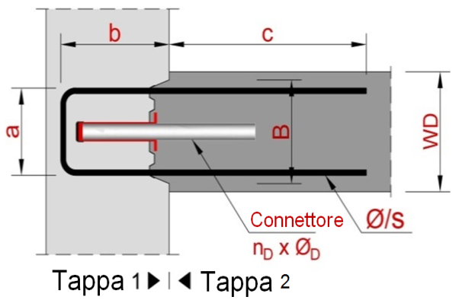
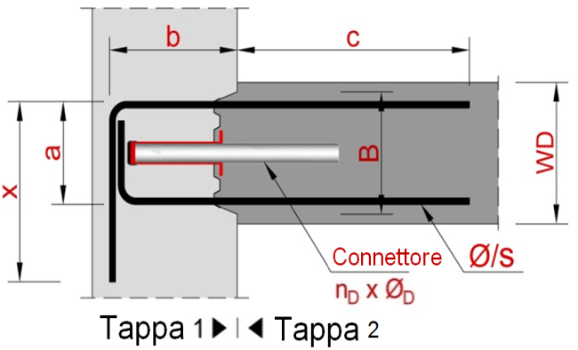
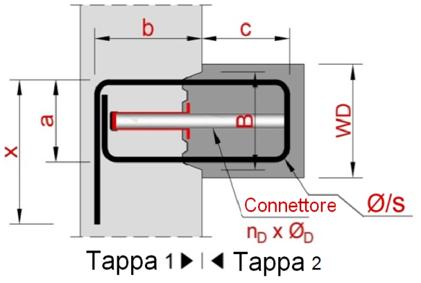

PER L'ASSEMBLAGGIO DI PRODOTTI SPECIALI EURO ID, FARE RIFERIMENTO AL CATALOGO; PER MAGGIORI INFORMAZIONI, CONTATTARE I NOSTRI INGEGNERI.

ESEMPI
b1 | ID A | 10 | /15 | 22 | 19 | 16 | 15 |  | 50 |  | 75 |  |  | 100 | 2 | 2.00 |  | 2 |  | QD-30 |  | ve
b2 | 30000_E1 |  |  |  |  |  |  |  |  |  |  |  |  | 125 | 4 | 5.00 |  | 3 |  | QD-35 |  | ve

SPIEGAZIONI
(1) WD è lo spessore della tappa 2 (2) a = B - 3 cm (3) Lunghezze standard: L= 125 cm, lunghezza massima Lmax= 250 cm (4) Materiale des connettore: ve= acciaio inox n° 1.4362

 |  |  |  |  |  |  |  |  |  |  |  | Sito web | www.ruwa-ag.ch |  |  |  |  | LEGENDA
RUWA Drahtschweisswerk AG |  |  |  |  |  |  |  |  |  |  |  | Richiesta di prezzo | info@ruwa-ag.ch |  |  |  |  | Campo obbligatorio
Burghof 100 |  |  | Tel. +41 34 432 35 35 |  |  |  |  |  |  |  |  | Ordine | verkauf@ruwa-ag.ch |  |  |  |  | A scelta
CH-3454 Sumiswald |  |  | Fax +41 34 432 35 55 |  |  |  |  |  |  |  |  | Consiglio tecnico | technik@ruwa-ag.ch |  |  |  |  | Non disponibile

